Лист1
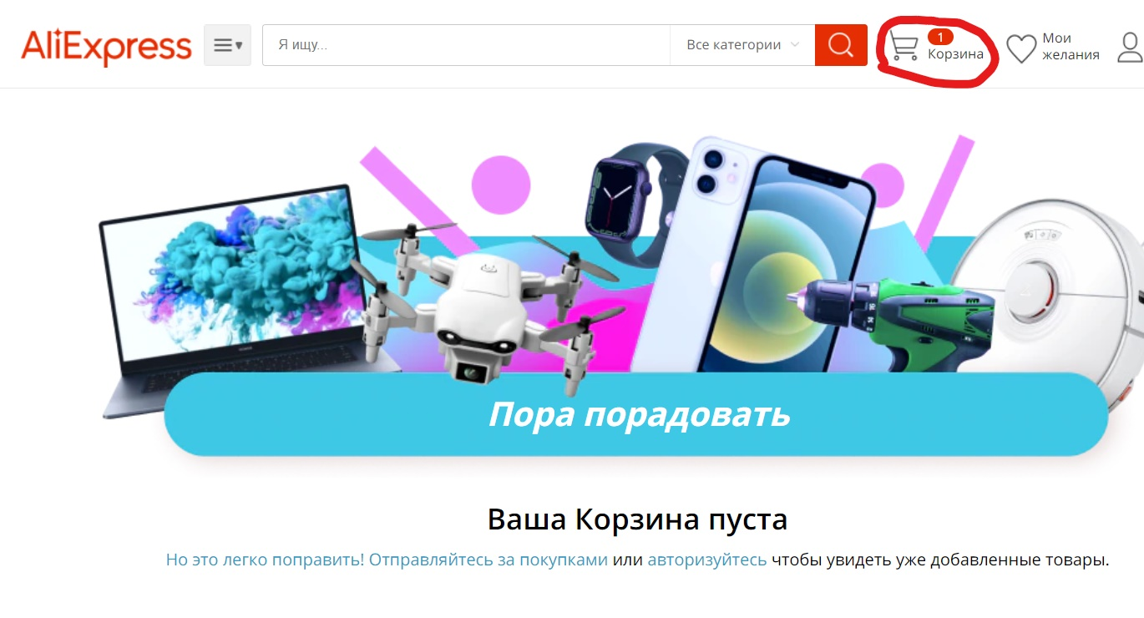
Идентификатор | Приоритет | Требование | Модуль | Заглавие | Шаги | Ожидаемый результат | Дефект
TC1 |  |  | Взаимодействие с товаром | Удаление товара из корзины | 1. Открыть сайт | 1. Сайт загружается
 |  |  |  |  | 2. Выбрать товар и переместить его в корзину | 2. Товар отображается в корзине
 |  |  |  |  | 3. Зайти в корзину и удалить весь товар | 3. Увидеть "Ваша корзина пуста", наверху в разделе "Корзина"- "0" | В иконке "Корзина" товар отображается

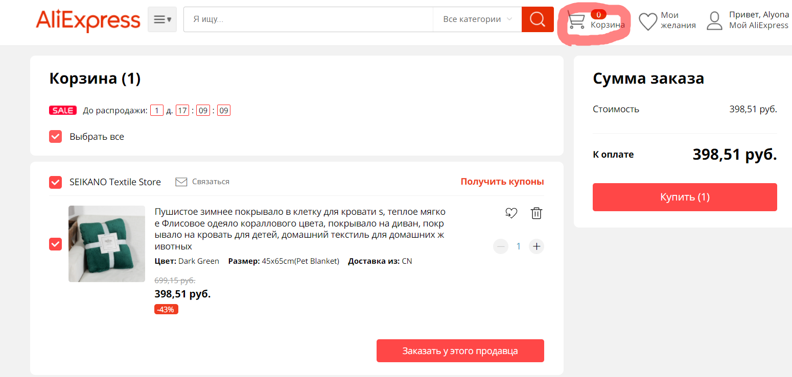
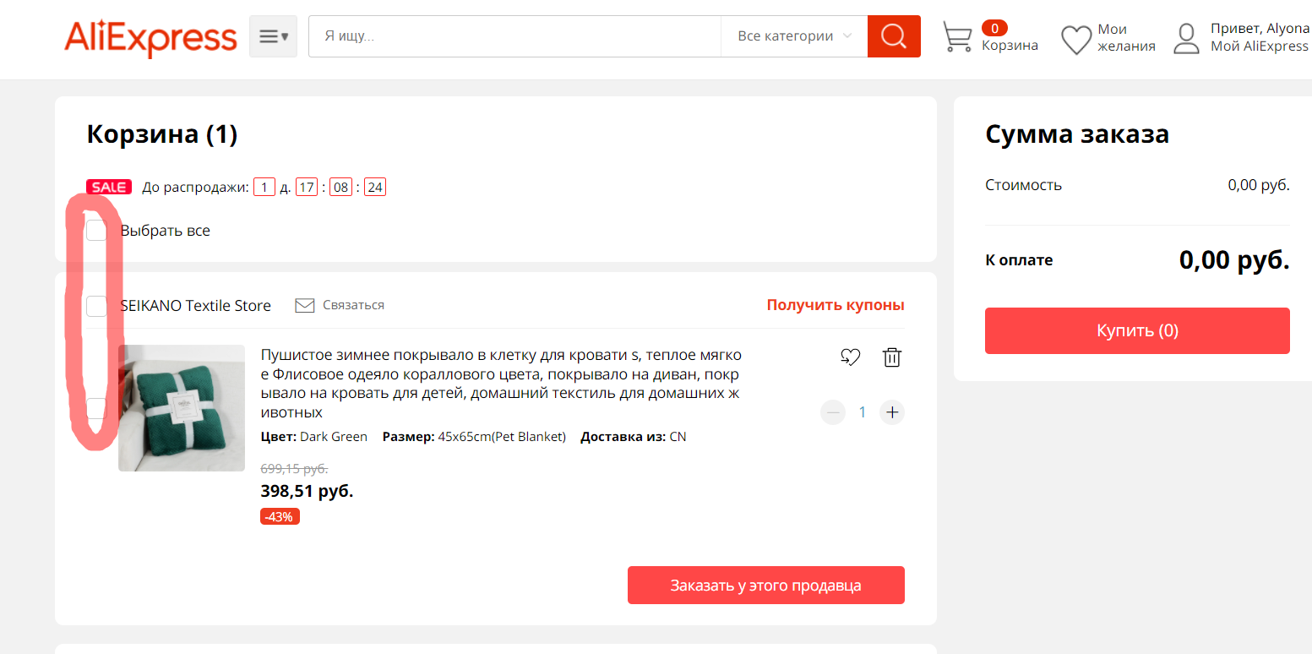
TC2 |  |  | Профиль | Изменение фотографии профиля | 1. Открыть сайт | 1. Сайт загружается
 |  |  |  |  | 2. Логин в систему | 2. Вход в систему успешен
 |  |  |  |  | 3. Войти в мой профиль | 3. Профиль виден
 |  |  |  |  | 4. Войти в настройки профиля и выбрать "Загрузить фото" | 4. Открылась страница "Загрузка фото"
 |  |  |  |  | 5. Загрузить фото и нажать "Сохранить" | 5. Фото загружено и отображается на всех страницах в течение 24 часов | Фото не отображается по истечении 24 часов
TC3 |  |  | Взаимодействие с товаром | Помещение товара в корзину | 1. Открыть сайт | 1. Сайт загружается
 |  |  |  |  | 2. Выбрать товар и переместить его в корзину | 2. Товар помещен в корзину
 |  |  |  |  | 3. Зайти в корзину | 3. Товар отображается в корзине | В Иконке "Корзина" кол-во не отображается
 |  |  |  |  | 4. Обновить страницу "Корзина" | 4. Страница успешна обновлена | После обновления страницы исчезают галочки "Выбранный товар"

TC4 |  |  | Документация сайта | Прочтение правил и условий | 1. Открыть сайт | 1. Сайт загружается
 |  |  |  |  | 2. Выбрать раздел "Защита покупателя" | 2. Загружается страница "Защита покупателя"
 |  |  |  |  | 3. Нажать на "Правила и условия" | 3. Загружается страница "Правила и условия" | Страница пустая | https://sale.aliexpress.ru/ru/__pc/ym1QYdCzjk.htm?spm=a2g0o.ams_81407.j9a11ab.1.1e41DU5tDU5t78

